信用交易
融资融券市场交易数据统计(2023-02-09)

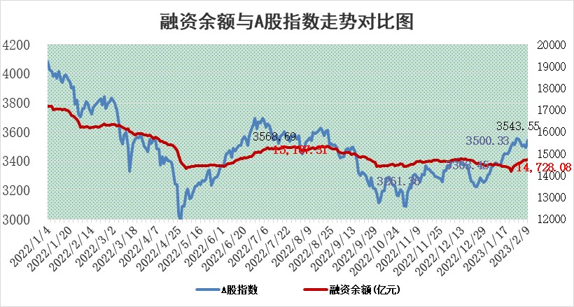
标的证券 | 融资融券余额（亿元） | 融资余额（亿元） | 融券余额（亿元） | 融资买入额（亿元） | 融资融券规模变化（亿元） | 融资余额增幅(‰) | 融券余额增幅(%)
统计数据 | 15,704.42 | 14,728.08 | 976.33 | 697.41 | 48.26 | 1.27 | 3.13

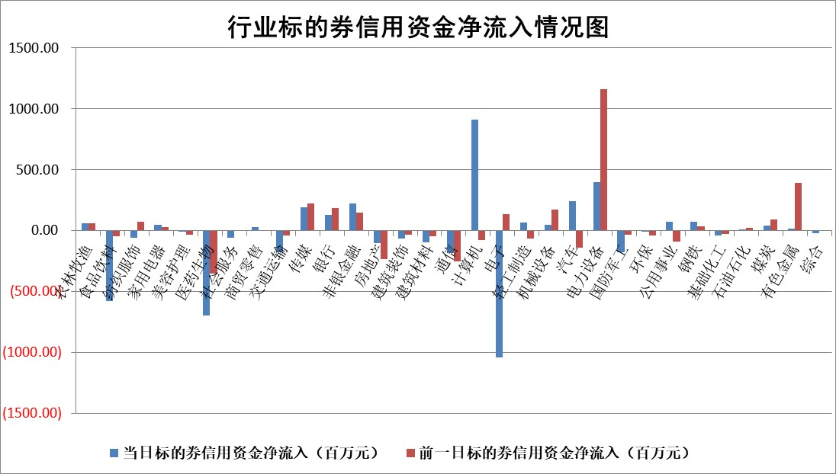

标的基金代码 | 标的基金简称 | 融资余额/市值(%) | 融资余额增幅(%) | 融资买入额/成交金额(%) | （融资余额净增额-融券余额净增额）/市值(‱) | 融券余额降幅(%) | ABS[（融资余额净增额-融券余额净增额）/市值净增额-1](%)
159902 | 华夏中小板ETF | 0.00 | 0.00 | 0.00 | 0.00 | 0.00 | 100.00
159915 | 易方达创业板ETF | 1.58 | 7.10 | 259.94 | 10.66 | 3.27 | 94.22
159919 | 嘉实沪深300ETF | 4.37 | -0.29 | 0.63 | -4.55 | -26.19 | 103.48
159920 | 华夏恒生ETF | 73.31 | -0.14 | 2.77 | -9.98 | 17.80 | 106.93
159922 | 嘉实中证500ETF | 0.46 | 1.03 | 46.70 | -7.06 | -1.73 | 104.68
159925 | 南方沪深300ETF | 0.01 | 0.00 | 0.00 | 0.00 | 0.00 | 100.00
159928 | 消费ETF | 0.79 | 3.02 | 3.05 | 1.46 | -5.79 | 99.17
159934 | 易方达黄金ETF | 460.66 | -0.36 | 34.93 | -166.89 | 0.00 | 1048.42
159939 | 全指信息技术ETF | 0.53 | 10.46 | 261.85 | 2.80 | -33.50 | 99.18
159940 | 全指金融地产ETF | 0.16 | 1.18 | 0.01 | 0.18 | 0.00 | 99.71
159995 | 半导体芯片ETF | 1.59 | -3.97 | 186.77 | -7.91 | -9.94 | 101.99
159997 | 天弘中证电子ETF | 1.64 | 0.42 | 1.03 | 0.67 | -3.75 | 99.82
159998 | 天弘中证计算机主题ETF | 0.24 | 33.89 | 0.11 | 6.17 | 0.00 | 97.69
510050 | 华夏上证50ETF | 9.33 | 0.23 | 113.95 | 3.15 | 4.51 | 98.11
510180 | 华安上证180ETF | 0.45 | -0.05 | 0.94 | -0.10 | -6.41 | 100.08
510880 | 华泰柏瑞红利ETF | 0.22 | 9.38 | 1.23 | 1.89 | -286.96 | 94.58
510900 | 易方达恒生H股ETF | 103.15 | -0.09 | 2.57 | -8.99 | 0.00 | 105.19
511010 | 5年期国债ETF | 0.00 | 0.00 | 0.00 | 0.00 | 0.00 | 100.00
511380 | 可转债及可交换债券ETF | 10.37 | -5.66 | 3.78 | -62.22 | 0.00 | 185.36
512000 | 全指证券ETF | 6.05 | -0.96 | 18.84 | -7.06 | -3.31 | 104.02
512010 | 沪深300医药卫生ETF | 3.61 | 0.05 | 32.22 | -1.10 | -6.75 | 100.55
512070 | 沪深300非银ETF | 1.36 | 2.83 | 61.48 | 2.98 | -6.59 | 98.56
512400 | 南方中证申万有色金属ETF | 1.21 | -0.93 | 0.24 | -0.28 | 1.66 | 100.09
512580 | 广发中证环保产业ETF | 0.77 | 15.07 | 0.51 | 9.60 | -0.83 | 88.28
512660 | 国泰中证军工ETF | 2.71 | -4.52 | 10.88 | -14.80 | -5.91 | 132.53
512800 | 华宝中证银行ETF | 16.18 | 0.05 | 1.91 | 1.96 | 4.16 | 97.79
512980 | 广发中证传媒ETF | 1.10 | -3.48 | 216.60 | -4.01 | -2.38 | 102.16
515030 | 华夏中证新能源汽车ETF | 1.92 | 2.45 | 18.84 | 4.22 | -1.39 | 96.49
515050 | 华夏中证5G通信主题ETF | 1.32 | -0.48 | 17.01 | -1.54 | -10.20 | 100.59
515070 | 华夏中证人工智能ETF | 1.41 | 10.20 | 7.46 | 13.06 | 0.00 | 95.05
标的股票比较指标 |  | 融资余额/流通A股市值(%) | 融资余额增幅(%) | 融资买入额/成交金额(%) | （融资余额净增额-融券余额净增额）/流通A股市值(‱) | 融券余额降幅(%) | ABS[（融资余额净增额-融券余额净增额）/流通A股市值净增额-1](%)
前十名标的个股 |  | 仁东控股 | 德邦科技 | 永泰能源 | 云从科技 | 石化机械 | 新特电气
 |  | 莱茵生物 | 新朋股份 | 德林海 | 德邦科技 | 百隆东方 | 禾迈股份
 |  | 全柴动力 | 巨力索具 | 华纳药厂 | 德科立 | 城市传媒 | 研奥股份
 |  | 海兰信 | 天孚通信 | 华能水电 | 新特电气 | 世嘉科技 | 普源精电
 |  | 亚通股份 | 捷邦科技 | 远兴能源 | 奥雅股份 | 康欣新材 | 科前生物
 |  | 数码视讯 | 保力新 | 外高桥 | 满坤科技 | 航天动力 | 宣泰医药
 |  | 尖峰集团 | 满坤科技 | 奥雅股份 | 恒信东方 | 九联科技 | 山水比德
 |  | 永信至诚 | 迈普医学 | 节能铁汉 | 捷邦科技 | 国际实业 | 采纳股份
 |  | 中体产业 | 中青宝 | 同济科技 | 中青宝 | 科森科技 | 恩威医药
 |  | 先惠技术 | 翰博高新 | 浙江龙盛 | 隆华科技 | 龙软科技 | 信濠光电
后十名标的个股 |  | 泽达易盛 | 麦格米特 | 中航电测 | 慧博云通 | 三六零 | 天智航
 |  | 中航机电 | 天德钰 | 昊华科技 | 杰创智能 | 中捷精工 | 英杰电气
 |  | 岱美股份 | 采纳股份 | 中航电子 | 天德钰 | 海印股份 | 国际实业
 |  | 皇马科技 | 朗姿股份 | 德马科技 | 凡拓数创 | 赛力斯 | 中科创达
 |  | 欧派家居 | 凡拓数创 | 香农芯创 | 鸿日达 | 金冠电气 | 中远海科
 |  | 中国人寿 | 鸿日达 | 哈工智能 | 研奥股份 | 综艺股份 | 曼卡龙
 |  | 飞科电器 | 慧博云通 | 泽达易盛 | 中远海科 | 英科再生 | 云海金属 | ;
 |  | 杭叉集团 | 泰胜风能 | 中航机电 | 绿岛风 | 合盛硅业 | 达嘉维康
 |  | 中信特钢 | 旭升股份 | 正邦科技 | 皇氏集团 | 天岳先进 | 科达利
 |  | 晨光股份 | 研奥股份 | 东旭光电 | 中富电路 | 天威视讯 | 青木股份
说明：1.以上普通交易数据和信用交易数据皆以交易日收盘后数据为基准；2.上述标的证券总数据只计算标的证券市场总数据，不包括从标的证券中调出去标的证券数据，所以与交易所公布的总值略有不同； 3.上述行业采用申万一级行业分类；4.以上标的基金和标的个股中比较的6个指标值中：前5个（从左至右）为正向指标，值越大排名越靠前；第6个为逆向指标，值越小，排名越靠前；5.第6个指标中ABS[]表示求绝对值，其主要用于考量信用资金相对净流入对股价相对净变化的贡献程度；6.数据来源：wind，交易所。

 | 证券代码 | 新增融资余额 | 融资买入额 | 融资买入增幅前10
远大智能 | 002689 | 28175353 | 42268582 | 199%
亚太股份 | 002284 | 21555247 | 34242865 | 82%
赛诺医疗 | 688108 | 72122899 | 101076547 | 78%
湖南发展 | 000722 | 66023557 | 137112987 | 75%
柘中股份 | 002346 | 14584119 | 36845980 | 58%
国城矿业 | 000688 | 24683149 | 48240585 | 54%
兆新股份 | 002256 | 1985058 | 4066269 | 52%
凯美特气 | 002549 | 33806472 | 61340055 | 52%
华昌达 | 300278 | 13474542 | 19303225 | 48%
新华联 | 000620 | 27311937 | 39201759 | 43%

 | 证券代码 | 新增融资余额 | 融资买入额 | 融资买入增幅前10
兔宝宝 | 002043 | 73310337 | 89923983 | 334%
捷昌驱动 | 603583 | 26026415 | 31686727 | 262%
湘财股份 | 600095 | 94196837 | 132280449 | 252%
中谷物流 | 603565 | 49103883 | 60098371 | 234%
中青宝 | 300052 | 24215352 | 31377809 | 98%
顾家家居 | 603816 | 138518545 | 188424210 | 78%
喜临门 | 603008 | 31503289 | 48351944 | 77%
财信发展 | 000838 | 10831830 | 17666790 | 74%
苏州银行 | 002966 | 10578096 | 19143736 | 72%
金诚信 | 603979 | 23858538 | 36098133 | 60%

